Metode Tabel
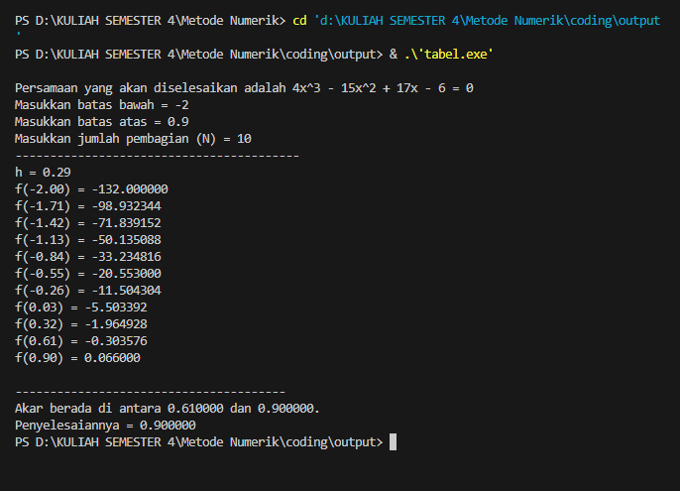
A | B |  | C | D | E | F
tentukan nilai akar dari persamaan berikut : f(x)=4x^3-15x^2+17x-6
 |  |  | Cek Syarat keberadaan akar pada range xa dan xb
Xb | -2 |  | F(xb) | -132 | kesimpulan diantara batas atas dan batas bawah apakah ada akar? = | =IF((E3*E4)<0;"Pada Range Terdapat akar";"Pada Range Tidak Ada Akar")
Xa | 0.9 |  | F(xa) | 0.066 | pada range terdapat akar
N | 10 |  |  |  |  |  | 3x+e(5x)
h | 0.29 |  |  | E10 =IF(C10=0;"Ada Akar dengan Nilai xi";"Tidak Ada Akar dengan Nilai xi")
 |  |  |  |  | F10==if(D12<0;if(abs(C12)<abs(C13);"Akar lebih dekat ke xi, atau akar berada diantara xi dan xi+1";"Akar lebih dekat ke xi+1, atau akar berada diantara xi dan xi+1");"Tidak ditemukan akar")

i | Xi | Yi = F(xi) | y(i).y(i+1) | jika f(xi)=0 | jika f(xi).f(xi+1)<0
0 | -2 | -132 | Tidak Ada Akar dengan Nilai xi | 13059.069408 | Tidak ditemukan akar
1 | -1.71 | -98.932344 | Tidak Ada Akar dengan Nilai xi | 7107.2156983 | Tidak ditemukan akar
2 | -1.42 | -71.839152 | Tidak Ada Akar dengan Nilai xi | 3601.6622074 | Tidak ditemukan akar
3 | -1.13 | -50.135088 | Tidak Ada Akar dengan Nilai xi | 1666.2304248 | Tidak ditemukan akar
4 | -0.84 | -33.234816 | Tidak Ada Akar dengan Nilai xi | 683.07517325 | Tidak ditemukan akar
5 | -0.55 | -20.553 | Tidak Ada Akar dengan Nilai xi | 236.44796011 | Tidak ditemukan akar
6 | -0.26 | -11.504304 | Tidak Ada Akar dengan Nilai xi | 63.312694599 | Tidak ditemukan akar
7 | 0.03 | -5.503392 | Tidak Ada Akar dengan Nilai xi | 10.813769036 | Tidak ditemukan akar
8 | 0.32 | -1.964928 | Tidak Ada Akar dengan Nilai xi | 0.59650498253 | Tidak ditemukan akar
9 | 0.61 | -0.303576 | Tidak Ada Akar dengan Nilai xi | -0.020036016 | Akar lebih dekat ke xi+1, atau akar berada diantara xi dan xi+1
10 | 0.9 | 0.066 | Tidak Ada Akar dengan Nilai xi | 0 | Tidak ditemukan akar

 |  |  |  |  | codingannya

Metode Biseksi
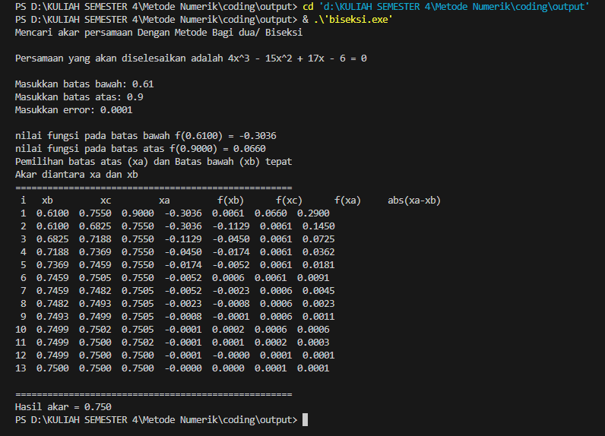
Selesaikan persamaan : f(x)= 4x^3-15x^2+17x-6 |  |  |  |  |  |  |  |  |  |  | Xb dan Xa didapat dari hasil metode tabular

1 | f(x) = 4x^3-15x^2+17x-6 |  |  |  |  |  |  |  |  |  | G4=C4+EXP(C4)
2 | xb | 0.61 | <== diisi nilai xb |  | f(xb) | -0.3036 | cek ada akar ? |  |  |  | G5=C5+EXP(C5)
 | xa | 0.9 | <==diisi nilai xa |  | f(xa) | 0.0660 | ada akar | <== =IF(G4*G5<0;"Ada Akar";"Tidak ada Akar") |  |  | B9 =C4
3 | e | 0.0001 |  |  |  |  |  |  |  |  | C9 =(B9+D9)/2
A | B | C | D | E | F | G | H | I | J | K | D9=B9+EXP(B9)
iterasi | xb | xa | f(xb) | f(xa) | xc | f(xc) | f(xb)*f (xc) | range baru | abs(F) | Ket | E9=C9+EXP(C9)
1 | 0.6100 | 0.9 | -0.3036 | 0.0660 | 0.755 | 0.0061 | -0.001852 | xa=xc | 0.2900 | Lanjutkan | F9=(B9+C9)/2
2 | 0.6100 | 0.755 | -0.3036 | 0.0061 | 0.683 | -0.1129 | 0.034287 | xb=xc | 0.1450 | Lanjutkan | G9=F9+EXP(F9)
3 | 0.6825 | 0.755 | -0.1129 | 0.0061 | 0.719 | -0.0450 | 0.005087 | xb=xc | 0.0725 | Lanjutkan | H9=D9*G9
4 | 0.7188 | 0.755 | -0.0450 | 0.0061 | 0.737 | -0.0174 | 0.000786 | xb=xc | 0.0363 | Lanjutkan | I9=IF(H9<0;"xa=xc";"xb=xc")
5 | 0.7369 | 0.755 | -0.0174 | 0.0061 | 0.746 | -0.0052 | 0.000090 | xb=xc | 0.0181 | Lanjutkan | j9=ABS(C9-B9)
6 | 0.7459 | 0.755 | -0.0052 | 0.0061 | 0.750 | 0.0006 | -0.000003 | xa=xc | 0.0091 | Lanjutkan | K9=IF(J9<$C$6;"Berhenti";"Lanjutkan")
7 | 0.7459 | 0.75046875 | -0.0052 | 0.0006 | 0.748 | -0.0023 | 0.000012 | xb=xc | 0.0045 | Lanjutkan | B10 =IF(I9="xb=xc";F9;B9)
8 | 0.7482 | 0.75046875 | -0.0023 | 0.0006 | 0.749 | -0.0008 | 0.000002 | xb=xc | 0.0023 | Lanjutkan | D10=IF(I9="xa=xc";F9;C9)
9 | 0.7493 | 0.75046875 | -0.0008 | 0.0006 | 0.750 | -0.0001 | 0.000000 | xb=xc | 0.0011 | Lanjutkan | selebihnya copy paste dari baris diatasnya
10 | 0.7499 | 0.75046875 | -0.0001 | 0.0006 | 0.750 | 0.0002 | 0.000000 | xa=xc | 0.0006 | Lanjutkan
11 | 0.7499 | 0.75018554688 | -0.0001 | 0.0002 | 0.750 | 0.0001 | 0.000000 | xa=xc | 0.0003 | Lanjutkan
12 | 0.7499 | 0.75004394531 | -0.0001 | 0.0001 | 0.750 | 0.0000 | 0.000000 | xb=xc | 0.0001 | Lanjutkan
13 | 0.7500 | 0.75004394531 | 0.0000 | 0.0001 | 0.750 | 0.0000 | 0.000000 | xa=xc | 0.0001 | Berhenti

 | Akar= |  |  |  | 0.750

 | codingan

Metode Falsi
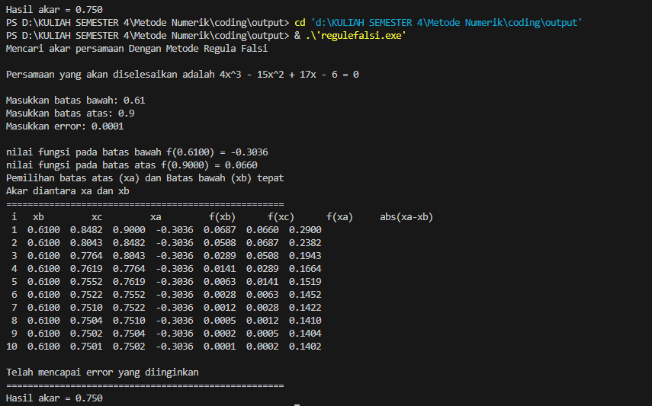
Selesaikan persamaan : f(x)= 4x^3-15x^2+17x-6 |  |  |  |  |  |  |  |  |  |  | Xb dan Xa didapat dari hasil metode tabular

1 | f(x) =exp (x)-5X^2 |  |  |  |  |  |  |  |  |  | G4=C4+EXP(C4)
2 | xb | 0.61 | <== diisi nilai xb |  | f(xb) | -0.3036 | cek ada akar ? |  |  |  | G5=C5+EXP(C5)
 | xa | 0.9 | <==diisi nilai xa |  | f(xa) | 0.0660 | ada akar | <== =IF(G4*G5<0;"Ada Akar";"Tidak ada Akar") |  |  | B9 =C4
3 | e | 0.0001 |  |  |  |  |  |  |  |  | C9 =(B9+D9)/2
A | B | C | D | E | F | G | H | I | J | K | D9=B9+EXP(B9)
iterasi | xb | xa | f(xb) | f(xa) | xc | f(xc) | f(xb)*f (xc) | range baru | abs(xa-xb) | Ket | E9=C9+EXP(C9)
1 | 0.6100 | 0.9 | -0.3036 | 0.066 | 0.848 | 0.0687 | -0.020850 | xa=xc |  | Lanjutkan | F9=(B9+C9)/2
2 | 0.6100 | 0.84821092279 | -0.3036 | 0.068680470141 | 0.804 | 0.0508 | -0.015422 | xa=xc |  | Lanjutkan | G9=F9+EXP(F9)
3 | 0.6100 | 0.80426155056 | -0.3036 | 0.050800095563 | 0.776 | 0.0289 | -0.008775 | xa=xc |  | Lanjutkan | H9=D9*G9
4 | 0.6100 | 0.77641400256 | -0.3036 | 0.028905022158 | 0.762 | 0.0141 | -0.004275 | xa=xc |  | Lanjutkan | I9=IF(H9<0;"xa=xc";"xb=xc")
5 | 0.6100 | 0.76194640859 | -0.3036 | 0.014083530472 | 0.755 | 0.0063 | -0.001928 | xa=xc |  | Lanjutkan | j9=ABS(C9-B9)
6 | 0.6100 | 0.75520981903 | -0.3036 | 0.0063499861263 | 0.752 | 0.0028 | -0.000839 | xa=xc |  | Lanjutkan | K9=IF(J9<$C$6;"Berhenti";"Lanjutkan")
7 | 0.6100 | 0.752234656 | -0.3036 | 0.0027634025116 | 0.751 | 0.0012 | -0.000359 | xa=xc |  | Lanjutkan | B10 =IF(I9="xb=xc";F9;B9)
8 | 0.6100 | 0.75095159674 | -0.3036 | 0.0011840661592 | 0.750 | 0.0005 | -0.000153 | xa=xc |  | Lanjutkan | D10=IF(I9="xa=xc";F9;C9)
9 | 0.6100 | 0.75040396589 | -0.3036 | 0.00050397849407 | 0.750 | 0.0002 | -0.000065 | xa=xc |  | Lanjutkan | selebihnya copy paste dari baris diatasnya
10 | 0.6100 | 0.75017126205 | -0.3036 | 0.0002139015944 | 0.750 | 0.0001 | -0.000028 | xa=xc |  | Berhenti

 | AKAR= |  |  |  | 0.750

 | codingan

